ANNEXE 3 - 1
Annexe 3 / Appendix 3 : Equipements 1) Mors / Gebisse / Bits / Kuolaimets
Français | Deutsch | English | Svenska | Slovensko
Mors de filet simple brisé à anneaux | Wassertrense (einfach gebrochen) |  | Tränsbett
Mors de filet simple brisé à olives | Olivenkopftrense (einfach gebrochen) |  | Tränsbett med fasta ringar
Mors de filet simple brisé verdun | D-Ring Gebiss oder Renntrense |  | D-bett
Mors de filet brisé simple à aiguilles | Knebeltrense einfach gebrochen |  | Bett med parerstänger |  | 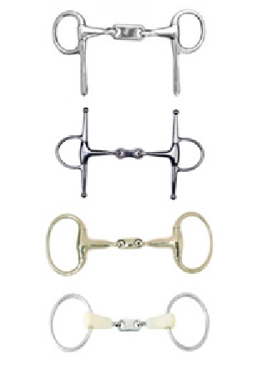
Mors de filet brisé simple à spatules ou à crocs | Schenkeltrense einfach gebrochen | Snaffle | Travbett
Mors de filet brisé et releveur | Aufziehtrense einfach gebrochen |  | Gagbett/hissbett
Mors de filet brisé, dit mors lecomte | Lecomte Trense einfach gebrochen
Mors de filet à double brisure plate | Trense doppelt gebrochen |  | Tredelat bett
Mors de filet bristol à spatules, aiguilles, olives ou anneaux | Doppelt gebrochene Trensen mit Schenkeln,Knebel, Olivengebiss oder Wassertrense | Dr. Bristol | Tredelade bett |  | 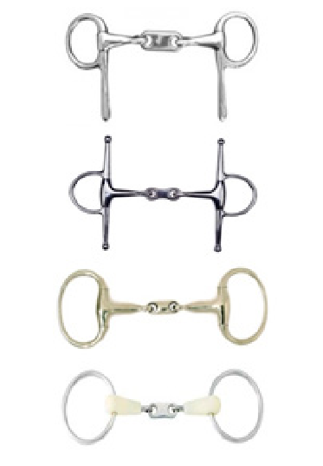
Mors de filet brisé à double canons | Doppeltrense (jedes Mundstück einfach gebrochen) | Double wire
Mors droit en résine souple avec noyau dur | Kunstoffstange mit hartem Kern |  | Rakt gummibett med parerstänger
Verdun droit en caoutchouc rigide | Gummistange |  | Rakt gummibett med D-ringar
Mors droit en mousse | Schaumstoffstange |  | Skumgummibett
Mors droit rigide et mors incurvé | gerade und gebogene Stangentrensen |  | Läderklätt bett. Bett med port/tungfrihet.
Mors pelham : mors simple, droit ou brisé | Pelhamgebiss: Einfache Stange, gerade oder gebrochen |  | Pelham |  | 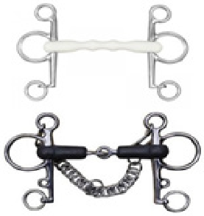
Mors de poste, droit ou brisé | Posttrense Stange oder gebrochen |  |  |  | 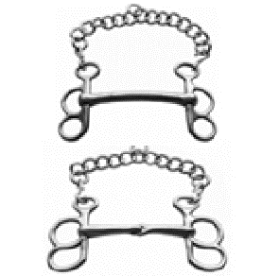
Mors pessoa | Pessoa-Trense / |  | Pessoabet
Mors de bride (non articulé) | Kandare (unbewegliche Stange) |  | Kandarstång | Kandara
Mors lhote | Lhote Gebiss
Mors saumur ou « à pompe » | Pumpkandare saumur
Mors de filet à 4 anneaux | Gebiss mit 4 Ringen |  | Dubbla bettringar
Mors crescendo / mors suédois | Crescendo- / Schweden-Trense | Crescendo | Crescendo
Mors débraqueur brisé ou droit | Schiefgängertrense gebrochen/Stange |  | Entömsbett
Mors débraqueur à coulisse | Schiebbare Schiefgängertrense | Slip mouth sidelining
Mors « alain laurent » | Gebiss « alain laurent »
Mors à tringle | Gebiss mit Braymonügel |  | Australiensiskt entömsbett
Mors gene | Gebiss gene |  | Australiensiskt entömsbett
Mors à cuillère, palette et abaisse-langue | Löffel-Gebisse, Zungenstrecker-Gebiss |  | Tungefelsbett, |  | 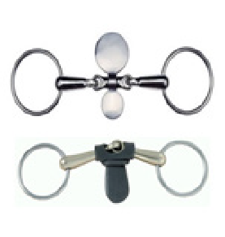
Mors à attache | Gebiss zum Befestigen
Mors Papillon (mors cage) uniquement le mors droit comme ce modèle est autorisé | Schmetterlingstrense (Käfigtrense) nur dieses Model als Stangengebiss ist erlaubt | «Butterfly» bit (cage bit)

ANNEXE 3 - 4
Annexe 3 / Appendix 3 : Equipements 4) Autres équipements / andere Ausrüstungsgegenstände / Others equipments / Annan utrustning / Druga oprema
Français | Deutsch | English | Svenska | Slovensko | Slovensko
Hobbles | Hobbles | Hobbles | Hobbles | Hobbles
Piquants de rênes | Leinenigel | Reins spikes | Taggar på tömmar | Jež na vajetih | Kovinske zakovice, Kovinske špice Plastične ali kovinske špice valjane konice | Rivets Métalliques (metal rivets) Pointes métal ou plastiques (metal or plastic spikes) Piquants enroulés (rolled spikes)
Tout type de piquants sur barre de tête |  | head bar spikes |  | Jež na palici za glavo
Brosse de bouche | Stachelscheibe | Bit burr | Taggar borst på bettplattor | krogci za žvalo | krtača in kovinske zakovice Kovinske špice | Brosse et rivets (brush and metal rivets) Pointes métal (metal spikes) | 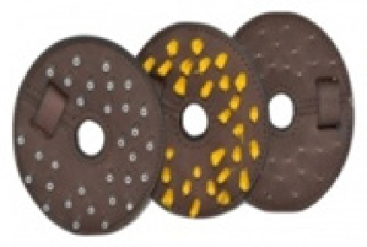
Rondelle de mors à picots | Nagelscheibe | rubber slices with pins |  | Gumirani krogci za žvalo
Chaîne métallique, non recouverte, en contact avec le chanfrein | Metallkette, unummantelt | metal chain, uncovered, in contact with the chamfer |  | kovinska veriga, nepokrita, v stiku s posnetjem
Lasso | Schlangengebiß | Lasso | Lasso/snara | Laso
Bouchons d’oreille fixes | Zugwatte | Fixed ear plugs | Öronproppar | Fiksni usešni zamaški
Débouche oreilles | Ziehen der Zugwatte | pull out ear plugs | Ryckbara öronproppar | Odstanljivi ušesni zamaški
Œillères descandantes | Scheuklappen | Swedish Blind bridle | Norskt huvudlag ryckbara skygglappar | Zaprta uzda na poteg
Œillères télescopiques avec grillage intégré | Teleskopscheuklappen | Telescopic Blind | Skygglappar som hindrar hästen att se framåt | teleskopska očala
Œillères munies de miroir | Scheuklappen mit Spiegel | Blind with mirror | Skygglappar av reflekterande material | Zaprta uzda z ogledalom
Anti-encapuchonneur | Pullrolle | Choke plate | Pullburk | plošča za pulerje no-choke
Martingale fixe | Fest angebratches Martingale |  |  | fiksni martingal brez gume
Filet anti-tireur | Pullnetz | Net on nostrils | Pullnät | Mrežica proti vlečenju | odstraniti pred dirko | have to be remove before the race
Manchon en caoutchouc noir et souple enrobant le mors de filet et la partie buccale du mors de releveur en les solidarisant | Flexibler, schwarzer Gummischlauch welcher das Mundstück der Trense und das Checkgebiss zusammen umschliesst | Rubber sleeve covering the bit and the checkbit, joining them together |  | Gumijast tulec, ki povezuje žvalo in oberček skupaj
Bonnet fermé muni d’œillères ouvertes vers l’avant | Geschlossene Kappe mit nach vorne geöffnete Scheuklappen | Closed cap with blinders open forward |  | Maska s spredaj odprtimi senčili
Bonnet fermé muni d'œillères ouvertes vers le bas | Geschlossene Kappe mit nach unten geöffnete Scheuklappen | Closed cap with blinders open down |  | Maska s senčili odprtimi na vzdol
Muserole anti-tireur | Modell mit Kordel | Rope noseband |  | Nosni trak iz vrvi | (vrvica mora biti prekrita z usnjem ali ovčjo kožo) | (cord must be covered with leather or sheepskin)

